المؤشرات الكلية

سوق العراق للاوراق المالية
جلسة الاحد 2026/7/12 |  |  |  | تقرير أسعار الأسهم المتداولة لسوق العراق للأوراق المالية
الجلسة (119)
الاسهم المتداولة المدرجة و OTC |  |  | 835,670,077 |  |  | قيمة الأسهم المتداولة المدرجة و OTC |  | 1,049,691,188 |  |  | صفقات الشركات المدرجة وOTC | 1290
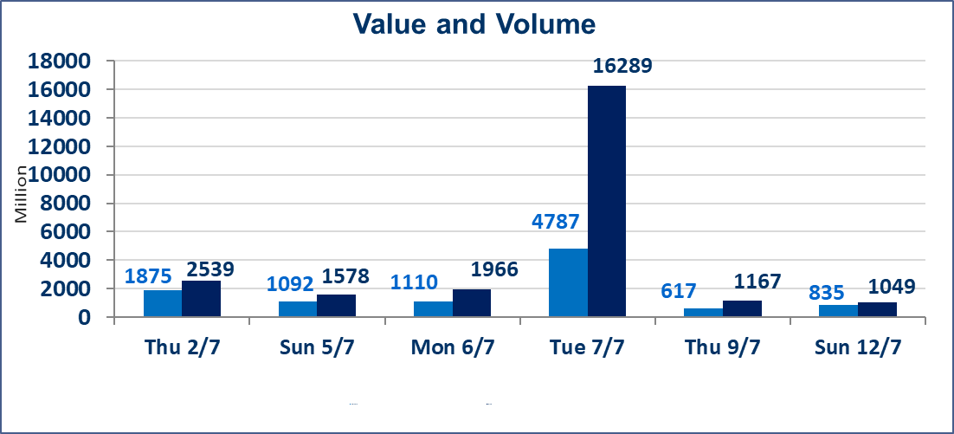
المؤشر60 ISX اليوم | 1014.74 |  | نقطة |  |  | المؤشر15 ISX اليوم | 1269.77 | نقطة
المؤشر 60 ISX السابق | 1016.21 |  | نقطة |  |  | المؤشر 15 ISX السابق | 1275.33 | نقطة
نسبة التغير | -0.14 |  | % |  |  | نسبة التغير | -0.44 | %
عدد النقاط | -1.47 |  | نقطة |  |  | عدد النقاط | -5.56 | نقطة

الشركات المدرجة | 103 | OTC | 17 | 120 |  | الشركات غير المتداولة المدرجة | 36 | OTC | 16 | 52
الشركات المتداولة | 51 | OTC | 1 | 52 |  | الشركات المرتفعة |  |  | 15
شركات الهيئة العامة |  |  |  | 8 |  | الشركات المنخفضة |  |  | 15
الموقوفة بقرار من هيأة الأوراق المالية |  |  |  | 8
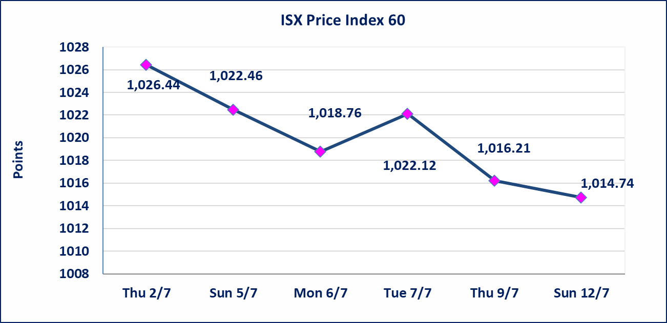
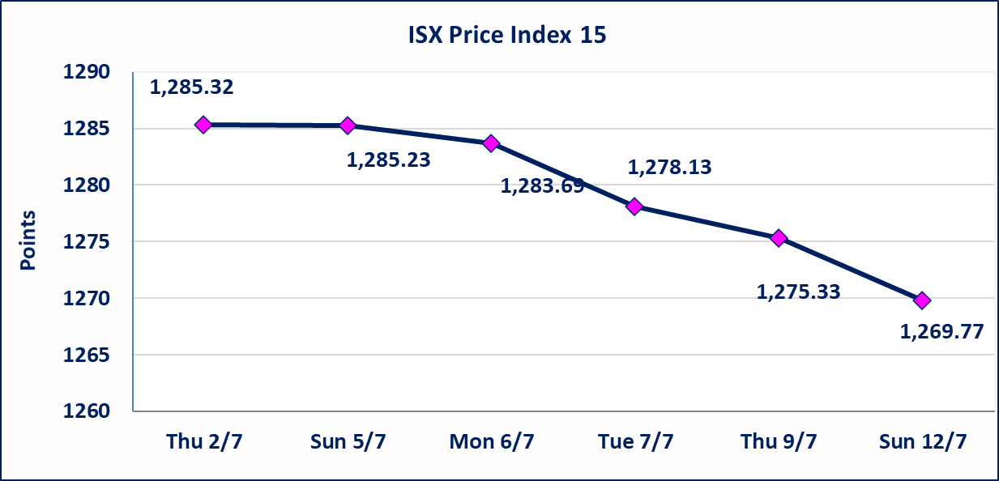

اسيا للتامين(NSIA) | تم البدء بعمليات ايداع شهادات اسهم المساهمين لشركة اسيا للتامين إعتباراً من جلسة الاربعاء 2026/7/8 وسيتم اطلاق التداول إعتباراً من جلسة الاربعاء 2026/7/29 بعد ايداع 5% من رأس المال او بعد مرور (21) يوم من تاريخ بدء الايداع في منصة الشركات غير المدرجة ISX-OTC.
الشرق للتامين(NSHQ) | تم البدء بعمليات ايداع شهادات اسهم المساهمين لشركة الشرق للتامين إعتباراً من جلسة الثلاثاء 2026/7/7 وسيتم اطلاق التداول إعتباراً من جلسة الثلاثاء 2026/7/28 بعد ايداع 5% من رأس المال او بعد مرور (21) يوم من تاريخ بدء الايداع في منصة الشركات غير المدرجة ISX-OTC.
بوابة اسيا للتامين(NBAT) | تم البدء بعمليات ايداع شهادات اسهم المساهمين لشركة بوابة اسيا للتامين إعتباراً من جلسة الثلاثاء 2026/7/7 وسيتم اطلاق التداول إعتباراً من جلسة الثلاثاء 2026/7/28 بعد ايداع 5% من رأس المال او بعد مرور (21) يوم من تاريخ بدء الايداع في منصة الشركات غير المدرجة ISX-OTC.
الباتك للتامين(NGAT) | تم البدء بعمليات ايداع شهادات اسهم المساهمين لشركة الباتك للتامين إعتباراً من جلسة الثلاثاء 2026/7/7 وسيتم اطلاق التداول إعتباراً من جلسة الثلاثاء 2026/7/28 بعد ايداع 5% من رأس المال او بعد مرور (21) يوم من تاريخ بدء الايداع في منصة الشركات غير المدرجة ISX-OTC.
اليم الازرق للتجارة العامة(SYAM) | تم البدء بعمليات ايداع شهادات اسهم المساهمين لشركة اليم الازرق للتجارة العامة إعتباراً من جلسة الاربعاء 2026/6/3
الوطنية للصناعات الغذائية (INFF) | تم البدء بعمليات ايداع شهادات اسهم المساهمين لشركة الوطنية للصناعات الغذائية إعتباراً من جلسة الاحد 2026/5/24 وسيتم اطلاق التداول لحين اكمال انتهاء الاجراءات في مركز الايداع في منصة الشركات غير المدرجة ISX-OTC.
الحد الأعلى والادنى للتغير في السعر | نسبة التغير الحدود الدنيا للحركة السعرية للاسهم من (5% الى 10%) والحدود العليا من(10% الى 25%)في كافة المنصات ماعدا منصة OTC.
Web site : www.isx-iq.net E-mail : info-isx@isx-iq.net |  |  |  |  | 07834000034 - 07711211522 : ص . ب :3607 العلوية الهاتف |  |  |  |  |  | بغداد /الكرادة/ قرب المسرح الوطني /مجاور مصرف الخليج التجاري

نسبة التغير
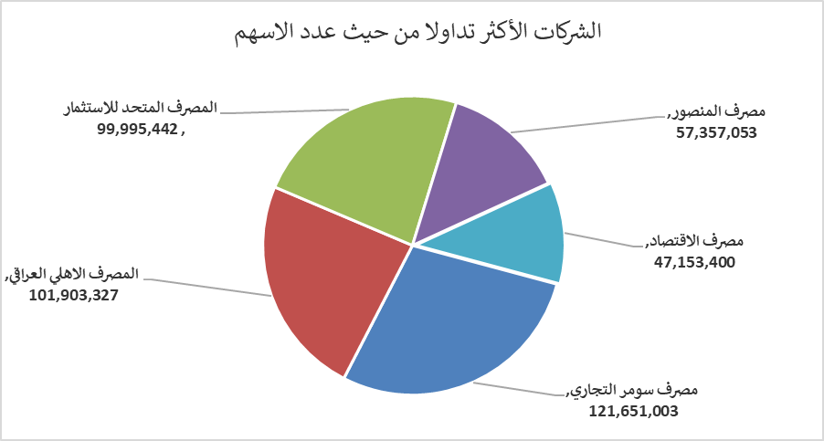
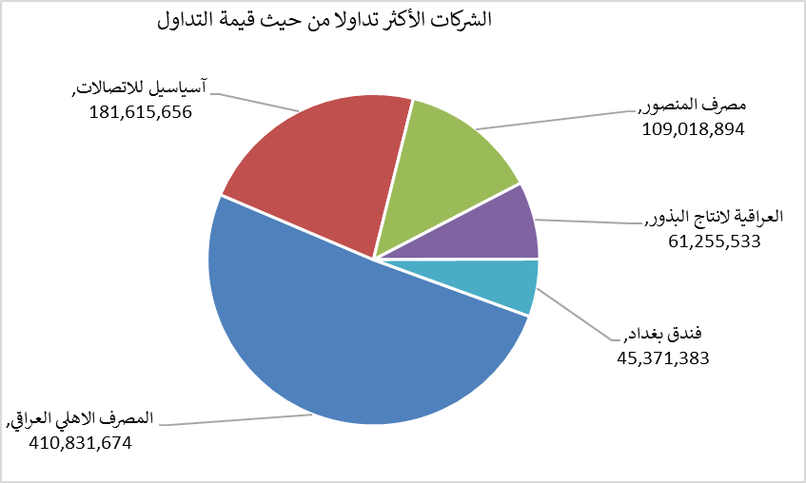
الشركات الأكثر ارتفاعاً وانخفاضاً

نسبة التغير لاسعار الاغلاق الاكثر ارتفاعاً |  |  |  | نسبة التغير لاسعار الاغلاق الاكثر انخفاضاً
اسم الشركة | اغلاق | التغير(%) | الاسهم المتداولة | اسم الشركة | اغلاق | التغير (%) | الاسهم المتداولة
الوطنية لصناعات الاثاث المنزلي | 0.850 | 16.44 | 180,000 | مصرف الموصل للاستثمار | 0.130 | -7.14 | 20,000,000
العراقية لصناعات الكارتون | 2.420 | 11.01 | 7,645 | مصرف سومر التجاري | 0.220 | -4.35 | 121,651,003
مصرف الاتحاد العراقي | 0.160 | 6.67 | 664,718 | دار السلام للتامين | 0.750 | -3.85 | 49,177
الخياطة الحديثة | 6.190 | 5.81 | 4,126,494 | مصرف عبر العراق للاستثمار | 0.260 | -3.70 | 8,019,116
مصرف الائتمان العراقي | 0.580 | 5.45 | 21,722,091 | الوطنية الاستثمارات السياحية | 8.700 | -3.33 | 30,000

الشركات الاكثر نشاطا حسب الاسهم المتداولة (حجم التداول) |  |  |  | الشركات الاكثر نشاطا حسب القيمة المتداولة
اسم الشركة | اغلاق | التغير(%) | الاسهم المتداولة | اسم الشركة | اغلاق | التغير (%) | القيمة المتداولة
مصرف سومر التجاري | 0.220 | -4.35 | 121,651,003 | المصرف الاهلي العراقي | 4.040 | 1.00 | 410,831,674
المصرف الاهلي العراقي | 4.040 | 1.00 | 101,903,327 | آسياسيل للاتصالات | 15.950 | -1.54 | 181,615,656
المصرف المتحد للاستثمار | 0.050 | 0.00 | 99,995,442 | مصرف المنصور | 1.900 | 0.00 | 109,018,894
مصرف المنصور | 1.900 | 0.00 | 57,357,053 | العراقية لانتاج البذور | 6.490 | 0.31 | 61,255,533
مصرف الاقتصاد | 0.230 | 0.00 | 47,153,400 | فندق بغداد | 12.000 | -1.15 | 45,371,383

